預かり保育の利用者様情報（入力用）
①このシートの黄色の色塗り部分を入力してください。
②入力したら、下記の「計算シート」に移動してください。
利用者様情報入力シート

項番 |  | 入力情報 |  |  |  |  |  |  |  |  | 入力例 | 備考
請求日 |  |  |  |  |  |  |  |  |  |  | 2020-01-28 | 請求書の提出日を入力してください。 | ※ 必須項目ですが未入力となっています.
1 | 施設等利用給付認定保護者情報 |  | ※ 必須項目ですが未入力となっています.
 | 1 | 保護者名（漢字） |  |  |  |  |  |  |  |  | 滝沢 太郎 |  | ※ 必須項目ですが未入力となっています.
 | 2 | 保護者名（フリガナ） |  |  |  |  |  |  |  |  | タキザワ タロウ |  | ※ 必須項目ですが未入力となっています.
 | 3 | 認定こどもとの続柄 |  |  |  |  |  |  |  |  | 父 |  | ※ 必須項目ですが未入力となっています.
 | 4 | 生年月日 |  |  |  | 年 |  | 月 |  | 日 | 1988-05-05 |  | ※ 必須項目ですが未入力となっています.
 | 5 | 現住所 |  |  |  |  |  |  |  |  | 滝沢市中鵜飼55番地 |  | ※ 必須項目ですが未入力となっています.
 | 6 | 電話番号 |  |  |  |  |  |  |  |  | 019-656-6520 |  | ※ 必須項目ですが未入力となっています.
2 | 認定子ども情報 |  | ※ 必須項目ですが未入力となっています.
 | 1 | 認定こども名（漢字） |  |  |  |  |  |  |  |  | 滝沢 花子 |  | ※ 必須項目ですが未入力となっています.
 | 2 | 認定こども名（フリガナ） |  |  |  |  |  |  |  |  | タキザワ ハナコ |  | ※ 必須項目ですが未入力となっています.
 | 3 | 生年月日 |  |  |  | 年 |  | 月 |  | 日 | 2015-10-10 |  | ※ 必須項目ですが未入力となっています.
 | 4 | 認定種別 | 第2号 |  | 第3号 |  |  |  |  |  | 第2号
 |  |  |  |  |  |  |  |  |  |  | ○ | 生年月日から自動入力されます。
 | 5 | 住所 | 現住所の通り |  | 転入した |  |  | 転出した |  |  | 現住所の通り | ※該当に○を入力してください。
 |  |  |  |  |  |  |  |  |  |  | ○
 | 6 | 転入・転出日 | 令和 |  |  | 年 |  | 月 |  | 日 |  | 転入・転出の場合は、転入・転出日の記入をしてください。
3 | 在籍施設情報 |  | #N/A
 | 1 | 施設名 |  |  |  |  |  |  |  |  | ○○幼稚園・保育園 | 通所している施設を選択してください。
 | 2 | 施設名（フリガナ） | #N/A |  |  |  |  |  |  |  | ○○ヨウチエン・ホイクエン | 選択した施設から自動入力されます。
 | 3 | 施設住所（郵便番号） | #N/A |  |  |  |  |  |  |  | 020-0668
 | 4 | 施設住所 | #N/A |  |  |  |  |  |  |  | 滝沢市鵜飼狐洞1-102
 | 5 | 施設電話番号 | #N/A |  |  |  |  |  |  |  | 019-684-3404
 | 6 | 施設住所（市内外） | 市内幼稚園 |  | 市外幼稚園 |  |  |  |  |  | 市内幼稚園 | ※該当に○を入力してください。
 |  |  |  |  |  |  |  |  |  |  | ○
 | 7 | 在籍情報 | 期間中在籍 |  | 途中入園 |  |  | 途中退園 |  |  | 期間中在籍 | ※該当に○を入力してください。
 |  |  |  |  |  |  |  |  |  |  | ○
 | 8 | 途中入園・退園日 | 令和 |  |  | 年 |  | 月 |  | 日 |  | ※通所施設に、途中入園した又は退園した場合は、年月日を入力してください。
4 | 振込先情報 |  | ※ 必須項目ですが未入力もしく入力誤となっています.
 | 1 | 預金種目 |  | 銀行・信用金庫 |  |  |  |  | 支店 |  | 岩手銀行
 |  |  |  | 農協・信用組合 |  |  |  |  | 出張所 |  | 山岸支店
 |  |  | 普通 |  |  |  | 当座 |  |  |  | 普通 | ※該当に○を入力お願いします。
 |  |  |  |  |  |  |  |  |  |  | ○ |  | ※ 必須項目ですが未入力となっています.
 | 2 | 口座番号 |  |  |  |  |  |  |  |  | 1234567 |  | ※ 必須項目ですが未入力となっています.
 | 3 | 口座名義（カタカナ） | 0 |  |  |  |  |  |  |  | タキザワ タロウ | ※認定保護者の配偶者名義の口座を指定する場合は委任状が必要です。
5 | 在籍園の預かり保育事業以外（認可外保育施設等）の情報
 | 1-1 | 施設名 |  |  |  |  |  |  |  |  | 滝沢幼稚園 | この欄については原則記載不要です。
 | 1-2 | 施設名（フリガナ） |  |  |  |  |  |  |  |  | タキザワ ヨウチエン
 | 1-3 | 施設住所 |  |  |  |  |  |  |  |  | 020-0692
 | 1-4 | 施設住所 |  |  |  |  |  |  |  |  | 滝沢市中鵜飼55
 | 1-5 | 電話番号 |  |  |  |  |  |  |  |  | 019-656-6520
 | 2-1 | 施設名
 | 2-2 | 施設名（フリガナ）
 | 2-3 | 施設住所
 | 2-4 | 施設住所
 | 2-5 | 電話番号
 | 3-1 | 施設名
 | 3-2 | 施設名（フリガナ）
 | 3-3 | 施設住所
 | 3-4 | 施設住所
 | 3-5 | 電話番号
 | 4-1 | 施設名
 | 4-2 | 施設名（フリガナ）
 | 4-3 | 施設住所
 | 4-4 | 施設住所
 | 4-5 | 電話番号
 | 5-1 | 施設名
 | 5-2 | 施設名（フリガナ）
 | 5-3 | 施設住所
 | 5-4 | 施設住所
 | 5-5 | 電話番号
 | 6-1 | 施設名
 | 6-2 | 施設名（フリガナ）
 | 6-3 | 施設住所
 | 6-4 | 施設住所
 | 6-5 | 電話番号

計算シート
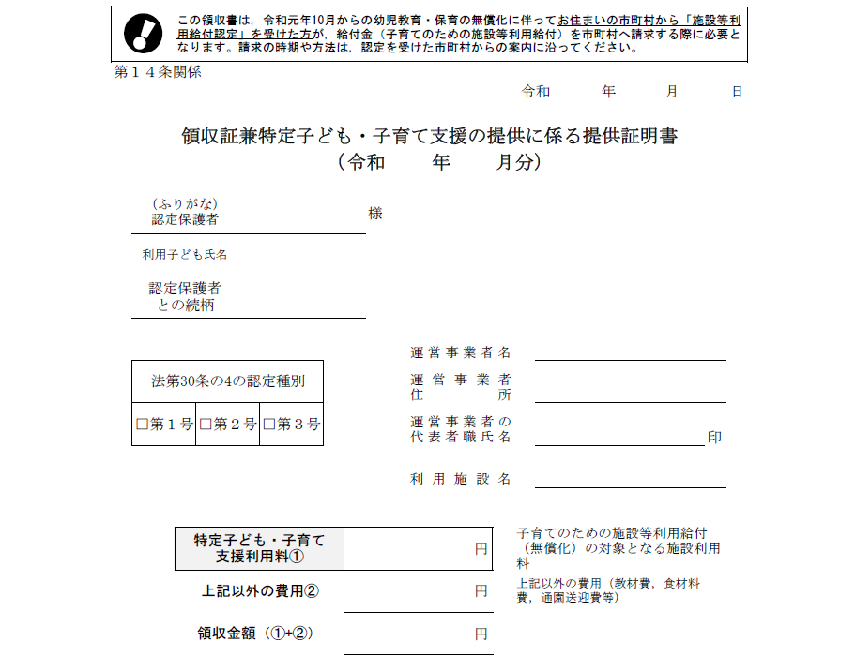
預かり保育無償化対象額計算シート
１．実際に施設に支払った金額
領収証兼特定子ども・子育て支援の提供に係る提供証明書
③このシートの黄色の色塗り部分について入力してください。

こちらの金額を月ごとに右の①～③の欄にご記入ください。

 |  |  | ① 10月分 |  | 円
 |  |  | ② 11月分 |  | 円
 |  |  | ③ 12月分 |  | 円

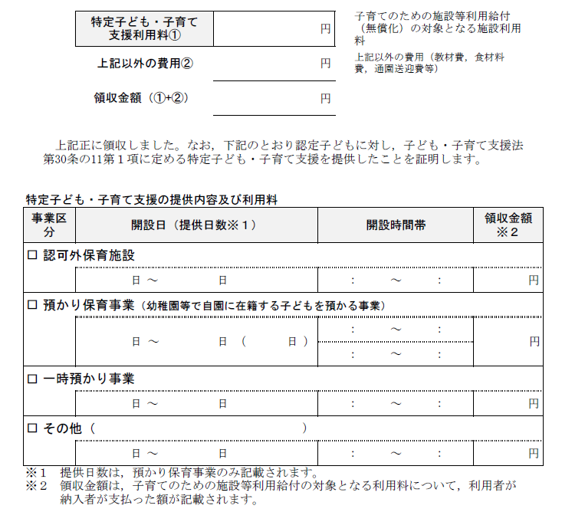
２．国で定める１日当たりの上限額（４５０円）×預かり保育利用日数
領収証兼特定子ども・子育て支援の提供に係る提供証明書

 |  |  | 利用日数
 |  |  | ④ 10月分 |  | 日
 |  |  | ⑤ 11月分 |  | 日
 |  |  | ⑥ 12月分 |  | 日

こちらの提供日数×４５０円の合計金額を月ごとに右の⑦～⑨の欄にご記入ください。
（例）２０日×４５０日＝９，０００円
自動計算されます。
 |  |  | ⑦ 10月分 | 0 | 円
 |  |  | ⑧ 11月分 | 0 | 円
 |  |  | ⑨ 12月分 | 0 | 円

３．国で定める１か月の補助上限額※月途中入退園、月途中認定者は記載不要
（１）３～５歳児クラスの児童の場合→１１，３００円・・・⑩に記入
（２）満３歳クラスの児童の場合→１６，３００円・・・⑩に記入 |  |  | ⑩ |  | 円

自動計算されます。
①、⑦、⑩の中で、一番低い金額 | 0 | 円 | ・・・１０月分の無償化給付額 ⑪
②、⑧、⑩の中で、一番低い金額 | 0 | 円 | ・・・１１月分の無償化給付額 ⑫
③、⑨、⑩の中で、一番低い金額 | 0 | 円 | ・・・１２月分の無償化給付額 ⑬
④色塗り部分を入力したら、「請求書」シートに移り、不備等がなければ印刷を行い、押印のうえ、施設に提出してください。

請求書（記入例）
記載例
様式第１４号（第１３条関係）
 |  |  |  |  |  |  |  |  |  |  |  |  |  |  |  |  |  |  |  |  |  |  |  |  |  |  |  |  |  |  |  |  |  |  |  |  | 請求日 |  |  |  | 令和２年○月○日
 | 滝沢市長 様
預かり保育事業施設等利用費請求書（償還払い用）
幼稚園・認定こども園・特別支援学校幼稚部の預かり保育事業の施設等利用費
【令和元年１０月～ 令和元年１２月分請求用】
 |  | 私は、子ども・子育て支援法第３０条の１１第１項の規定により、施設等利用費の給付について、下記の通り請求しますので、指定する償還払いの振込先口座に振り込んで下さい。 なお、施設等利用費の審査にあたり、次の事項に同意します。

無償化認定通知に記載されている認定保護者の名前を記載してください。
 |  |  | １. |  | 申請者と認定子どもが、滝沢市内に居住していることを滝沢市が住民基本台帳で確認すること。
 |  |  | ２． |  | 実際に利用していることを滝沢市が対象施設に確認すること。
 |  |  | ３． |  | 利用料の支払い状況を滝沢市が対象施設に確認すること。
スタンプ印（シャチハタ等）不可。
 |  |  | ４． |  | 課税状況を滝沢市が確認すること。

 | 1．施設等利用給付認定保護者(請求者)
 | フリガナ |  |  |  |  | タキザワ タロウ |  |  |  |  |  |  |  |  |  |  |  |  |  | 認定 子どもとの 続柄 |  |  | 父 |  |  |  |  | 生年月日 |  |  |  |  | 昭和60 |  |  |  |  |  | 年 |  | 10 |  |  |  | 月 |  | 28 |  | 日
 | 氏名 |  |  |  |  | 滝沢 太郎 |  |  |  |  |  |  |  |  |  |  |  | 印 |  |  |  |  |  |  |  |  |  | 現住所 |  |  | 滝沢市中鵜飼５５番地

 |  |  |  |  |  | ※償還払いの場合の振込先は申請者名義の口座です |  |  |  |  |  |  |  |  |  |  |  |  |  |  |  |  |  |  |  |  |  |  |  |  | 電話： |  | 019-656-6520
認定を受けている子ども１人につき１枚必要です。
 | 2．認定子ども(認定子どもごとに申請して下さい)
 | 法第30条の4の認定種別 |  |  |  |  |  |  |  |  |  |  |  | ■ | 第2号 |  |  |  | □ |  | 第3号 |  |  | 認定番号
 | 生年月日 |  |  |  |  |  | 平成 |  |  |  | 27 |  | 年 | 8 |  |  |  | 月 |  | 7 |  | 日 | フリガナ |  |  |  |  |  |  | タキザワ ハナコ
 | 令和元年1０月1日～令和元年12月31日の間の住所 |  |  |  |  |  |  |  |  |  |  |  |  |  |  |  |  |  |  |  |  |  | 氏名 |  |  |  |  |  |  | 滝沢 花子
 | □ |  | 現住所のとおり |  |  |  |  |  |  | ■ |  | 転入した |  |  | □ |  | 転出した
満３歳児クラスの子どもは「第３号」それ以外は「第２号」です。
 | 上記で転入または転出に該当した場合は転入・転出日を記入 |  |  |  |  |  |  |  |  |  |  |  |  |  |  |  |  |  |  |  |  |  |  |  |  |  |  |  |  |  |  | 令和 |  |  |  | 元 |  |  | 年 |  | 10 |  |  |  | 月 |  | 1 |  | 日

 | 3．在籍する幼稚園・認定こども園・特別支援学校について記入
 | フリガナ |  |  |  |  |  |  | ○○ヨウチエン |  |  |  |  |  |  |  |  |  |  |  |  |  |  | 所在地 |  |  |  |  |  | 〒
 | 施設名称 |  |  |  |  |  |  | ○○幼稚園 |  |  |  |  |  |  |  |  |  |  |  |  |  |  | (市外の場合のみ記入)
 |  |  |  |  |  |  |  |  |  |  |  |  |  |  |  |  |  |  |  |  |  |  |  |  |  |  |  |  | 電話：
 | 令和元年10月1日～令和元年12月31日の間の在籍状況 |  |  |  |  |  |  |  |  |  |  |  |  |  |  |  |  |  |  |  |  |  |  |  | □ | 期間中在籍 |  |  |  |  |  | ■ |  | 途中入園した |  |  |  |  |  |  |  | □ |  | 途中退園した
市外の施設に通っている場合は記載が必要です。
 | 上記で、途中入園または途中退園に該当した場合はその年月日を記入 |  |  |  |  |  |  |  |  |  |  |  |  |  |  |  |  |  |  |  |  |  |  |  |  |  |  |  |  |  |  | 令和 |  |  |  | 元 |  |  | 年 |  | 10 |  |  |  | 月 |  | 1 |  | 日

 | 4．償還払いの振込先を記入して下さい(※1)
 | 金融機関名 |  |  |  |  |  |  |  |  |  |  |  |  |  |  |  |  |  |  |  |  |  |  |  |  |  | 預金種目 |  |  |  |  |  |  |  | ■ |  | 普通 |  |  |  |  | □ |  | 当座
 | ○○ |  |  |  |  |  |  |  |  | 銀行・信用金庫 |  |  |  |  |  |  |  | ○○ |  |  |  |  |  | 支店 |  |  | 口座番号 |  |  |  |  |  |  |  | 1 |  |  | 2 |  | 3 |  |  | 4 |  |  | 5 |  | 6 |  | 7
 |  |  |  |  |  |  |  |  |  | 農協・信用組合 |  |  |  |  |  |  |  |  |  |  |  |  |  | 出張所 |  |  | 口座名義(カタカナ) |  |  |  |  |  |  |  | タキザワ タロウ
認定保護者名義以外の口座を指定する場合は委任状が必要です。※指定できるのは配偶者の口座のみです。
 | ※1 |  |  | 申請者と口座名義が異なる振込先を指定する場合は、本市指定の委任状を提出してください。

 |  |  |  |  |  |  |  |  |  |  |  |  |  |  |  |  |  |  |  |  |  |  |  |  |  |  |  |  |  |  |  |  |  |  | ＜裏面も記入して下さい＞

 | 5．在籍園の預かり保育事業以外に認可外保育施設等の利用費の償還払いを受けることができる場合は記入(※2）
 |  |  | ※①～⑥に書き切れない数の施設・事業を利用した場合は、余白等に記載して下さい。
 | ① |  | フリガナ |  |  |  |  |  |  |  |  |  |  |  |  |  |  |  |  |  |  | 所在地 |  |  |  |  |  |  |  |  | 〒
 |  |  | 施設・ 事業名
 |  |  |  |  |  |  |  |  |  |  |  |  |  |  |  |  |  |  |  |  |  |  |  |  |  |  |  |  |  |  | 電話：
 | ② |  | フリガナ |  |  |  |  |  |  |  |  |  |  |  |  |  |  |  |  |  |  | 所在地 |  |  |  |  |  |  |  |  | 〒
 |  |  | 施設・ 事業名
 |  |  |  |  |  |  |  |  |  |  |  |  |  |  |  |  |  |  |  |  |  |  |  |  |  |  |  |  |  |  | 電話：
原則記載不要です。
 | ③ |  | フリガナ |  |  |  |  |  |  |  |  |  |  |  |  |  |  |  |  |  |  | 所在地 |  |  |  |  |  |  |  |  | 〒
 |  |  | 施設・ 事業名
 |  |  |  |  |  |  |  |  |  |  |  |  |  |  |  |  |  |  |  |  |  |  |  |  |  |  |  |  |  |  | 電話：
 | ④ |  | フリガナ |  |  |  |  |  |  |  |  |  |  |  |  |  |  |  |  |  |  | 所在地 |  |  |  |  |  |  |  |  | 〒
 |  |  | 施設・ 事業名
 |  |  |  |  |  |  |  |  |  |  |  |  |  |  |  |  |  |  |  |  |  |  |  |  |  |  |  |  |  |  | 電話：
 | ⑤ |  | フリガナ |  |  |  |  |  |  |  |  |  |  |  |  |  |  |  |  |  |  | 所在地 |  |  |  |  |  |  |  |  | 〒
 |  |  | 施設・ 事業名
 |  |  |  |  |  |  |  |  |  |  |  |  |  |  |  |  |  |  |  |  |  |  |  |  |  |  |  |  |  |  | 電話：
 | ⑥ |  | フリガナ |  |  |  |  |  |  |  |  |  |  |  |  |  |  |  |  |  |  | 所在地 |  |  |  |  |  |  |  |  | 〒
 |  |  | 施設・ 事業名
 |  |  |  |  |  |  |  |  |  |  |  |  |  |  |  |  |  |  |  |  |  |  |  |  |  |  |  |  |  |  | 電話：
 | ※2 |  |  | 「在籍園の預かり保育事業以外に認可外保育施設等の利用費の償還払いを受けることができる場合」とは、在籍園の預かり保育事業について、教育時間を含む平日の預かり保育の提供時間数が８時間未満又は年間（平日・長期休業中・休日の合計）開所日数200日未満の場合のみです。
(a)と(b)の金額の低い方を記入。
計算シートの⑦～⑨の日数を記入。

 | 6．在籍園の預かり保育事業と、認可外保育施設等の利用(※3参照)における施設等利用費の償還払い請求の内訳を記入
 | 利用年月 |  |  |  |  |  |  |  | 在籍園の預かり保育事業 |  |  |  |  |  |  |  |  |  |  |  |  |  |  |  |  |  |  |  |  |  |  |  |  |  |  | 認可外保育施設等に支払った 金額(d) ※3 ※4 |  |  |  |  |  |  |  |  | 請求額 ※5 (「ｃ+ｄ」か月額上限額の低い方を記入)
 |  |  |  |  |  |  |  |  | 施設に支払った金額(a) ※4 |  |  |  |  |  |  | 利用 日数 |  |  |  |  | 対象額(b) (450×利用日数) |  |  |  |  |  |  | aとbの金額の 低い方を記入 (ｃ)

原則
記載不要
 | 令和元年１０月 |  |  |  |  |  |  |  | 8,000 |  |  |  |  | 円 |  | 20 |  |  | 日 |  | 9,000 |  |  |  |  | 円 |  | 8,000 |  |  |  |  |  | 円 |  | 0 |  |  |  |  |  |  | 円 |  | 8,000 |  |  |  |  |  | 円
 | 令和元年１１月 |  |  |  |  |  |  |  | 6,000 |  |  |  |  | 円 |  | 15 |  |  | 日 |  | 6,750 |  |  |  |  | 円 |  | 6,000 |  |  |  |  |  | 円 |  | 0 |  |  |  |  |  |  | 円 |  | 6,000 |  |  |  |  |  | 円
 | 令和元年１２月 |  |  |  |  |  |  |  | 10,000 |  |  |  |  | 円 |  | 20 |  |  | 日 |  | 9,000 |  |  |  |  | 円 |  | 9,000 |  |  |  |  |  | 円 |  | 0 |  |  |  |  |  |  | 円 |  | 9,000 |  |  |  |  |  | 円
計算シートの①～③の金額を記入。
計算シートの⑪～⑬の金額を記入。
 | ※3 |  |  | 「認可外保育施設等に支払った金額」は、預かり保育事業について、教育時間を含む平日の預かり保育事業の提供時間数が８時間未満又は年間（平日・長期休業中・休日の合計）開所日数200日未満の場合のみ記入が可能です。

 | ※4 |  |  | 上記で記入した「施設に支払った金額」及び「認可外保育施設等に支払った金額」を証明する領収証（口座振替の場合は通帳コピー等の確認ができる書類等）と特定子ども・子育て支援提供証明書を添付して下さい。

計算シートの④～⑥の日数を記入。
 | ※5 |  |  | 月額上限額は、法第30条の4の認定種別が第2号の場合は11,300円、第3号の場合は16,300円がとなります。「ｃ+ｄ」がこれを超える場合は、それぞれの月額上限額を記入して下さい。

別紙「預かり保育無償化対象額計算シート」を参考にご記入ください。

